TestGui
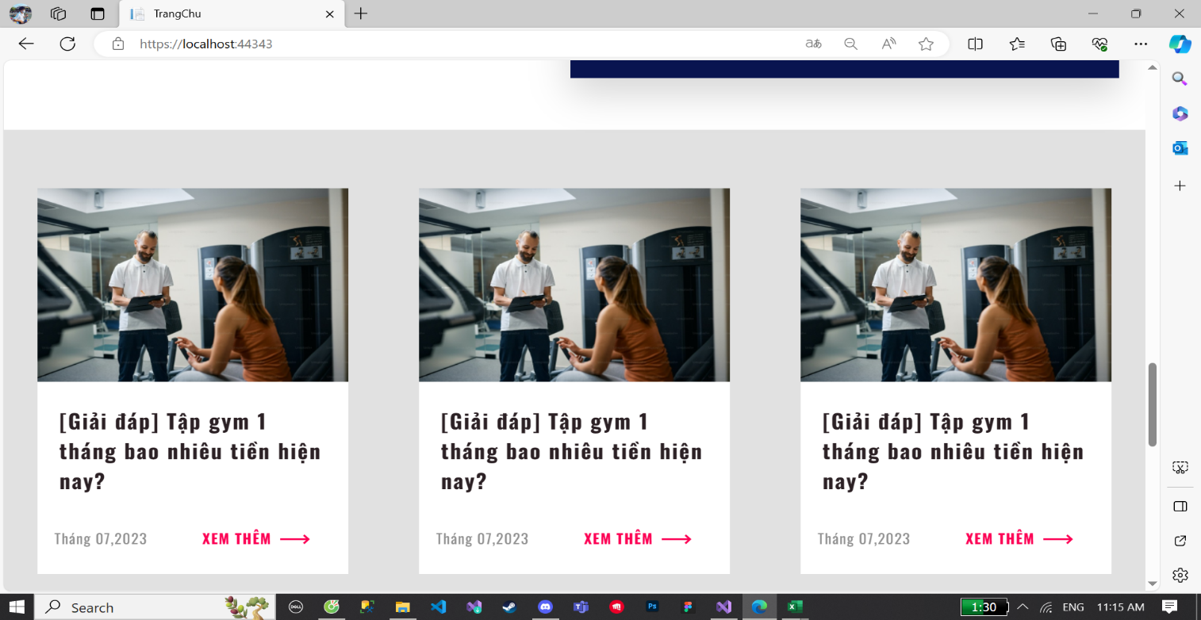
3
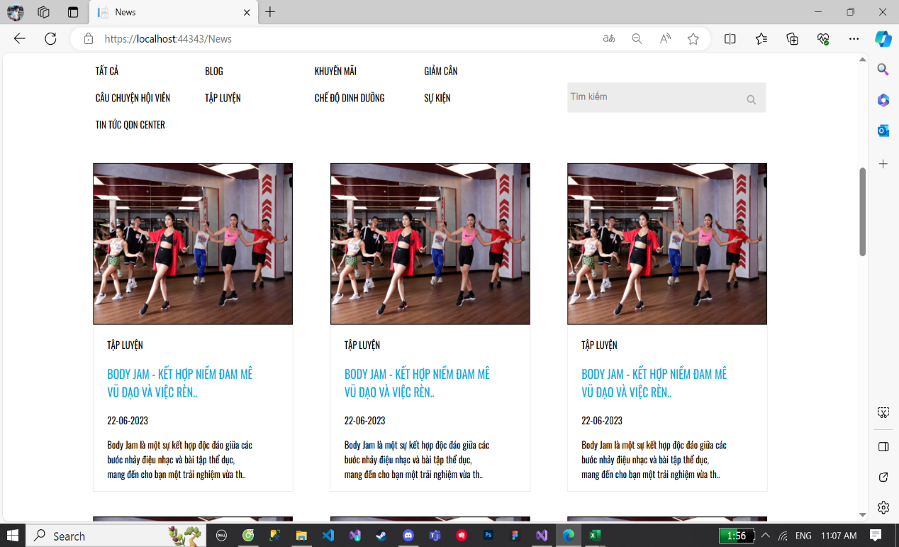
1
2
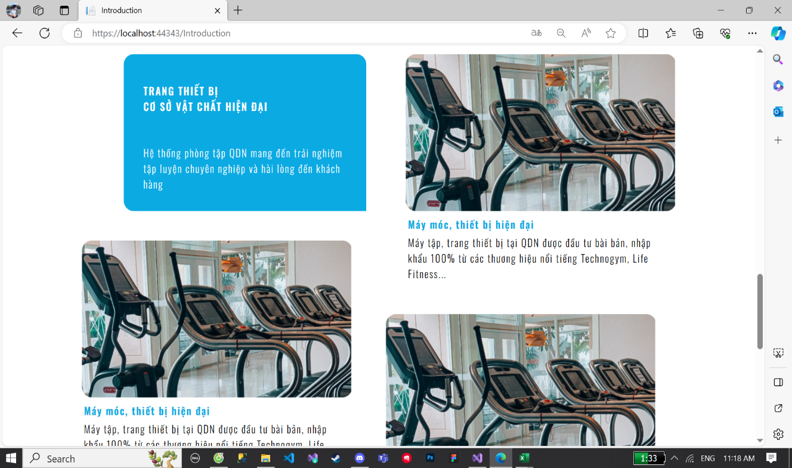
4
5

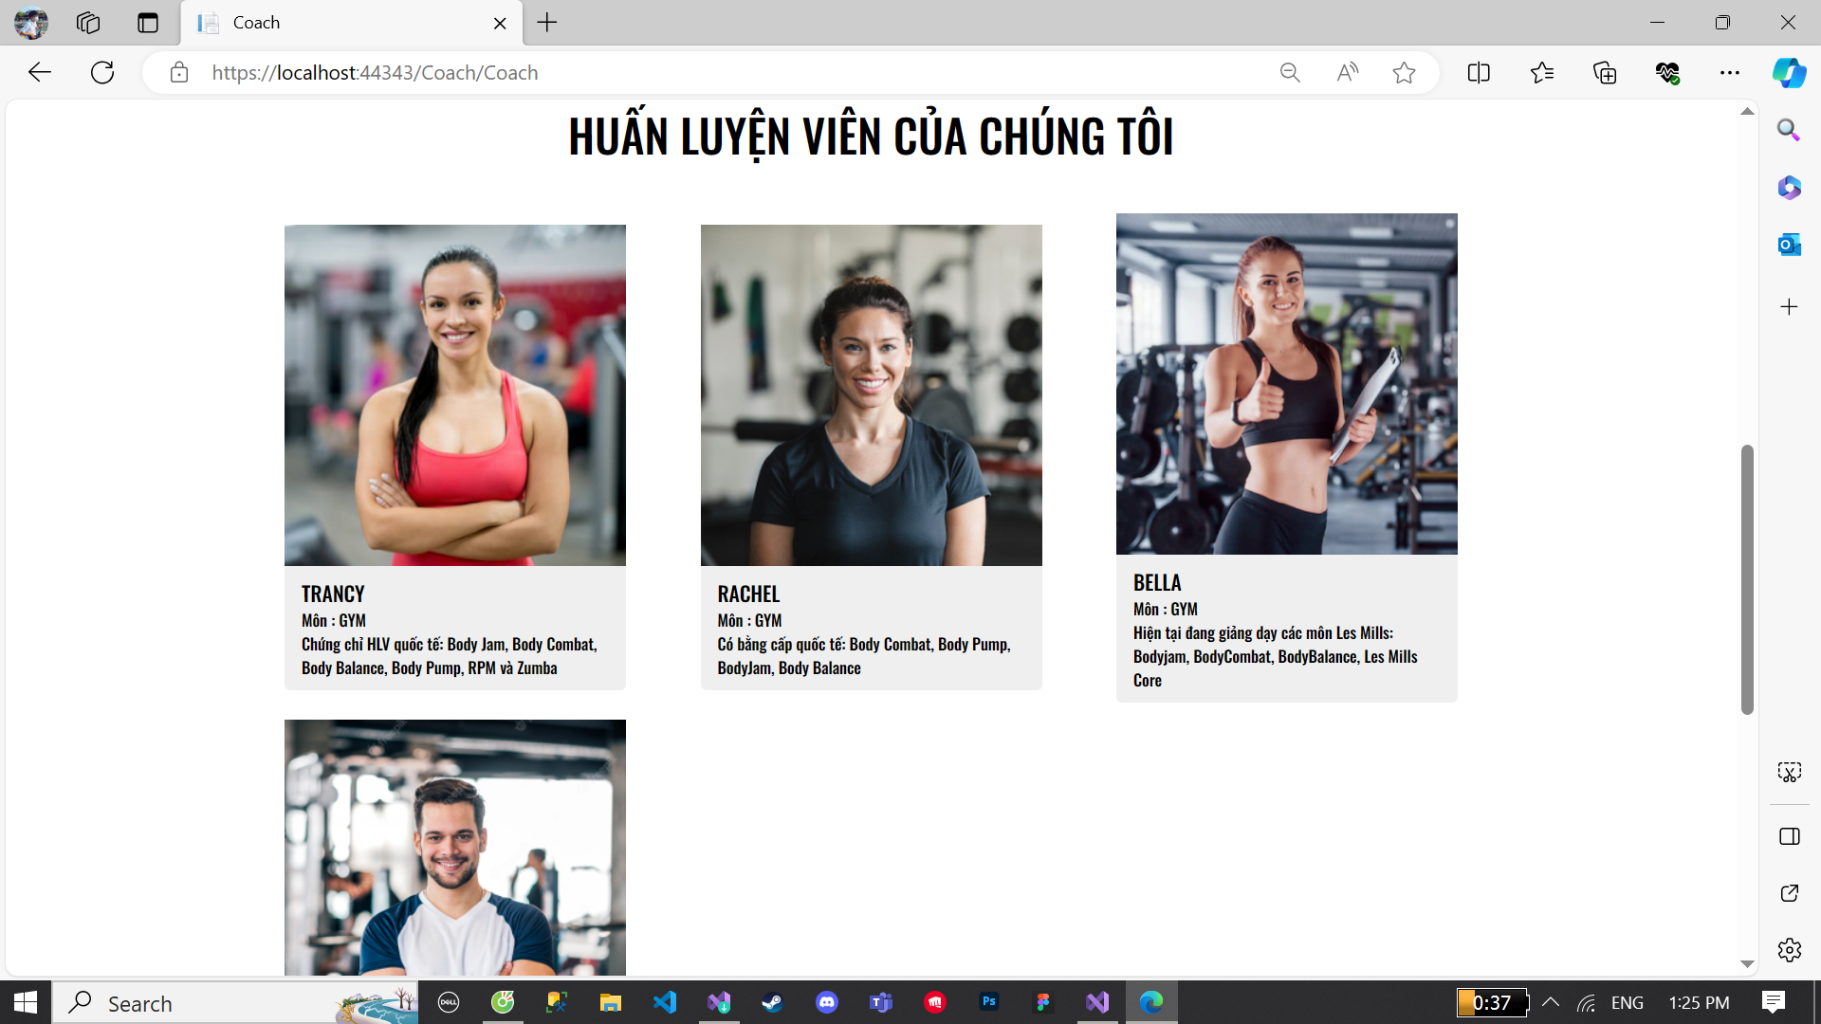

BUG_ID | BUG_OVERVIEW | BUG_DETAIL | EXPECTED RESULT | NOTE/ REFERRENCES | Test By
1 | Lỗi lặp | Bị lặp các tin giống nhau | Cập nhật database mới | Note 1 | Phuc
2 | Khoảng cách giữa các button không đều | Khoảng cách button chuyển sang mục khác không đều | Chỉnh sửa lại khoảng cách | Note 2 | Phuc
3 | Lỗi lặp | Bị lặp các mục giải đáp giống nhau | Cập nhật database mới | Note 3 | Phuc
4 | Vi phạm tiêu chuẩn | Bố cục các mục không đều nhau | Chỉnh sửa lại khoảng cách các mục | Note 4 | Phuc
5 | Lỗi lặp | Bị lặp các mục máy móc giống nhau | Cập nhật database mới | Note 5 | Phuc
6
6 | Vi phạm tiêu chuẩn | Vị trí các HLV bị lệch | Chỉnh sửa ảnh các HLV cho đồng bộ | Note 6 | Phuc
7
8
9
10
11
12
13
14

